Sheet1
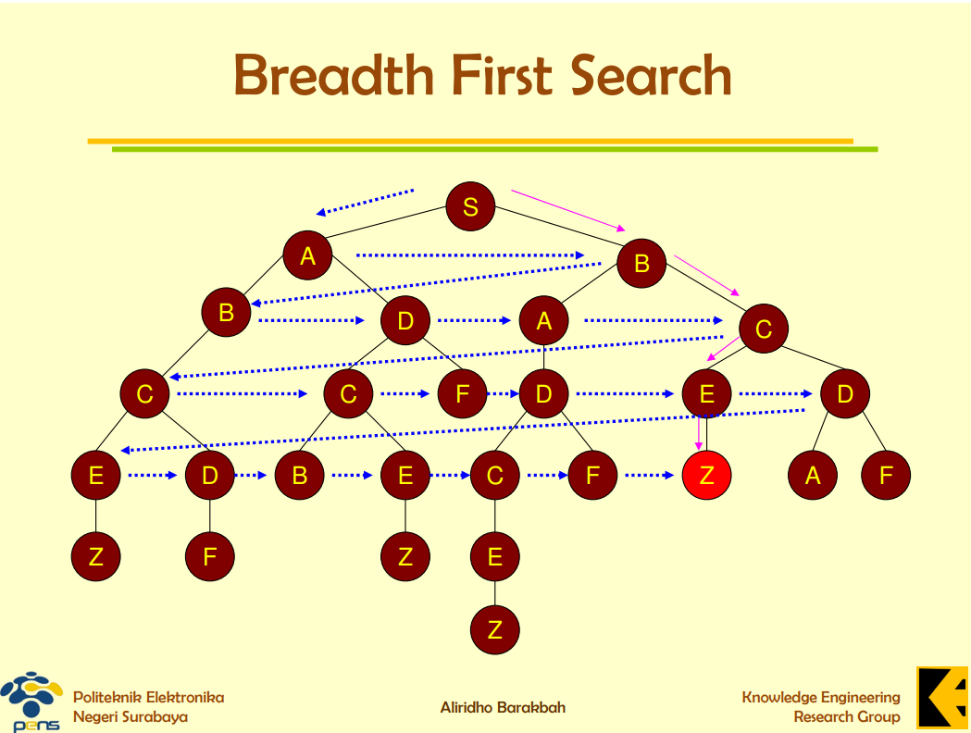
S
A | B
B | B | D
B | D | A | C
D | A | C | C
A | C | C | C | F
C | C | C | F | D
C | C | F | D | E | D
C | F | D | E | D | E | D
F | D | E | D | E | D | B | E
D | E | D | E | D | B | E
E | D | E | D | B | E | C | F
D | E | D | B | E | C | F | Z

